Pürckhauer
Fact_Sheet_Hollow_Form_ID149
Plot ID: 149 N: 5631675 E: 476659 Datum: 19.09.2019 Aufgenommen durch: Schneider, Simon Bemerkungen: |  |  |  |  |  | Allgemeine Beschreibung des Kraters: - flache Böschung - flach (nicht tief) - amorphe Gestalt - sehr steinig !!! -> Untergrundaufnahmen dadurch unmöglich - kein Ringwall - Steinabbau ? - mehrere potentielle Altwege um en Krater - sehr kleine, sehr steinige Kraterform nahe daneben

Ausgangssubstrat sprudelt bei Zugabe von HCl ? |  |  |  |  | N

Pürckhauer |  |  |  |  |  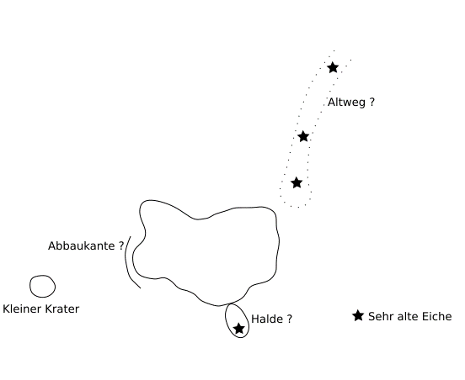 Skizze

Profil ID | Horizont | Maechtigkeit | Bemerkung

Künzelstab |  |  | Künzelstab |  |  |  | Künzelstab |  |  | Künzelstab |  |  | Künzelstab |  |  | Künzelstab
Profil ID | 1 |  | Profil ID | 2 |  |  | Profil ID | 3 |  | Profil ID | 4 |  | Profil ID |  |  | Profil ID
Tiefe [cm] | Anzahl Schläge | Bemerkung | Tiefe [cm] | Anzahl Schläge | Bemerkung |  | Tiefe [cm] | Anzahl Schläge | Bemerkung | Tiefe [cm] | Anzahl Schläge | Bemerkung | Tiefe [cm] | Anzahl Schläge | Bemerkung | Tiefe [cm] | Anzahl Schläge | Bemerkung
10 |  |  | 10 |  |  |  | 10 |  |  | 10 |  |  | 10 |  |  | 10
20 |  |  | 20 |  |  |  | 20 |  |  | 20 |  |  | 20 |  |  | 20
30 |  |  | 30 |  |  |  | 30 |  |  | 30 |  |  | 30 |  |  | 30
40 |  |  | 40 |  |  |  | 40 |  |  | 40 |  |  | 40 |  |  | 40
50 |  |  | 50 |  |  |  | 50 |  |  | 50 |  |  | 50 |  |  | 50
60 |  |  | 60 |  |  |  | 60 |  |  | 60 |  |  | 60 |  |  | 60
70 |  |  | 70 |  |  |  | 70 |  |  | 70 |  |  | 70 |  |  | 70
80 |  |  | 80 |  |  |  | 80 |  |  | 80 |  |  | 80 |  |  | 80
90 |  |  | 90 |  |  |  | 90 |  |  | 90 |  |  | 90 |  |  | 90
100 |  |  | 100 |  |  |  | 100 |  |  | 100 |  |  | 100 |  |  | 100
110 |  |  | 110 |  |  |  | 110 |  |  | 110 |  |  | 110 |  |  | 110
120 |  |  | 120 |  |  |  | 120 |  |  | 120 |  |  | 120 |  |  | 120
130 |  |  | 130 |  |  |  | 130 |  |  | 130 |  |  | 130 |  |  | 130
140 |  |  | 140 |  |  |  | 140 |  |  | 140 |  |  | 140 |  |  | 140
150 |  |  | 150 |  |  |  | 150 |  |  | 150 |  |  | 150 |  |  | 150
160 |  |  | 160 |  |  |  | 160 |  |  | 160 |  |  | 160 |  |  | 160
170 |  |  | 170 |  |  |  | 170 |  |  | 170 |  |  | 170 |  |  | 170
180 |  |  | 180 |  |  |  | 180 |  |  | 180 |  |  | 180 |  |  | 180
190 |  |  | 190 |  |  |  | 190 |  |  | 190 |  |  | 190 |  |  | 190
200 |  |  | 200 |  |  |  | 200 |  |  | 200 |  |  | 200 |  |  | 200
210 |  |  | 210 |  |  |  | 210 |  |  | 210 |  |  | 210 |  |  | 210
220 |  |  | 220 |  |  |  | 220 |  |  | 220 |  |  | 220 |  |  | 220
230 |  |  | 230 |  |  |  | 230 |  |  | 230 |  |  | 230 |  |  | 230
240 |  |  | 240 |  |  |  | 240 |  |  | 240 |  |  | 240 |  |  | 240
250 |  |  | 250 |  |  |  | 250 |  |  | 250 |  |  | 250 |  |  | 250
260 |  |  | 260 |  |  |  | 260 |  |  | 260 |  |  | 260 |  |  | 260
270 |  |  | 270 |  |  |  | 270 |  |  | 270 |  |  | 270 |  |  | 270
280 |  |  | 280 |  |  |  | 280 |  |  | 280 |  |  | 280 |  |  | 280
290 |  |  | 290 |  |  |  | 290 |  |  | 290 |  |  | 290 |  |  | 290
300 |  |  | 300 |  |  |  | 300 |  |  | 300 |  |  | 300 |  |  | 300

